OBR- PRIH
JAVNI POZIV
Za financiranje programa, projekata i manifestacija od interesa za opće dobro koje provode udruge i druge neprofitne organizacije na području Općine Plitvička Jezera za 2018. godinu

FINANCIJSKI IZVJEŠTAJ
OBRAZAC PRIHODA
1.1.2018.-30.06.2018
upišite razdoblje

Udruga mladih
Naziv udruge
OIB udruge
xxxxxxxxxxx
Ime i prezime odgovorne osobe
Pero Perić
R. br. | DATUM | IZNOS | IZVOR | NAMJENA
1. | 2018-03-04 | 3,000.00 kn | Općina Plitvička Jezera | Tekuća donacija
2. | 15.4.2018. | 2,000.00 kn | Općina Plitvička Jezera | Malonogometni turnir (izvan programa)

 |  |  | UKUPNO: | 5,000.00 kn

 | U Korenici 1.8. 2018.
(mjesto i datum) |  |  |  | (potpis odgovorne osobe)
 |  | M.P.

 | *obrasci su namijenjeni ispunjavanju na računalu
 | ** u tablici su postavljene funkcije stoga Vas molimo da obratite pažnju kako ih ne biste poništili.

OBR- RAS
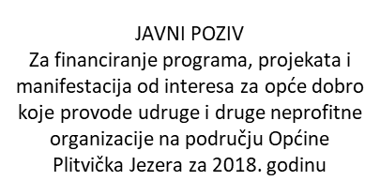

FINANCIJSKI IZVJEŠTAJ
OBRAZAC RASHODA
1.1.2018.-30.06.2018.
upišite razdoblje

Naziv udruge
Udruga mladih

OIB udruge
xxxxxxxxxxx
Ime i prezime odgovorne osobe
Pero Perić
R. br. | DATUM | IZNOS | MJESTO | RAZLOG/ SVRHA
1. | 8.3.2018. | 345.15 kn | Konzum d.d. | Dan žena (cvijeće)
2. | 20.4.2018. | 236.34 kn | Izbor Jandrić | Malonogometni turnir (hladni napitci)

 |  |  | UKUPNO | 581.49 kn

 | U Korenici, 1.8. 2018.
(mjesto i datum) |  |  |  | (potpis odgovorne osobe)
 |  | M.P.

 | *obrasci su namijenjeni ispunjavanju na računalu
 | ** u tablici su postavljene funkcije stoga Vas molimo da obratite pažnju kako ih ne biste poništili.

